PREGUNTA 1


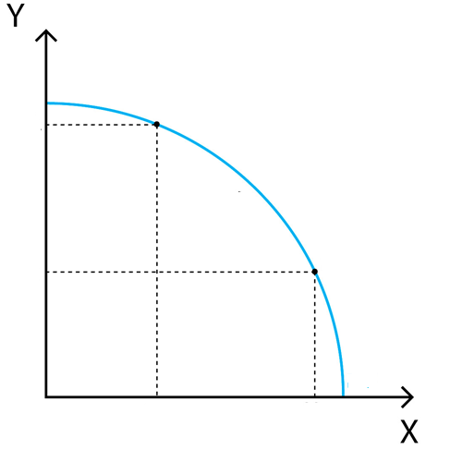
SANDIAS
A MAYOR DEMANDA DE MANGOS HAY MENOS SANDIAS Y A MENOS DEMANDA DE SANDIAS MAS DE MANGOS Y ESTÁ EN EQUILIBRIO PORQUE SE ENCUENTRA DENTRO DE LA FRONTERA DE POSIBILIDADES DE PRODUCCIÓN

POSIBILIDAD | MANGOS | SANDIAS

30CV
A
Katherine Prado Fallas
Mauricio Ledezma Chaves
Jose Fco Sanchez Mendez
Nelson Morera Fernández
Erick Rodríguez Varela
A | 0 | 30
B | 15 | 15
C | 30 | 0

15CV
B

MANGOS

0
C
0
15CV
30CV

PREGUNTA 2
LENGUETAS
NOTA: ZAPATOS TIPO TENIS Y PLANTILLAS SON BIENES COMPLEMENTARIOS UNO NECESITA DEL OTRO PARA NO LASTIMAR AL ATLETA.
 | COMPLEMENTARIOS
POSIBILIDAD | TENIS(PARES) | PLANTILLAS(PARES)

50CV
A
A | 0 | 50
B | 25 | 25
C | 50 | 0

15CV
B

ZAPATOS
0
C

0
15
50CV

PREGUNTA 5
Y

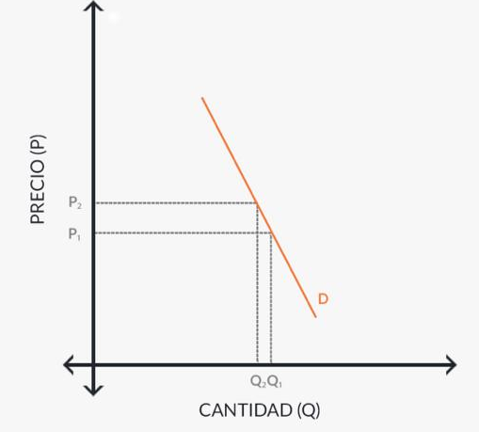

R/ La elasticidad precio de la demanda se refiere a la variación en la cantidad de la demanda de un bien o servicio versus al comportamiento del precio si tiende a disminuir o aumentar. Entre menor es el precio mayor es la demanda, entre más alto sea el precio menor es la demanda por consecuente.
 | Cantidad antes | Cantidad ahora | precio antes | Precio ahora
INSULINA | 300 | 295 | 100 | 120

Elasticidad | 0.00014005602241

El bien inelastico a utilizar es la insulina



X

PREGUNTA 6
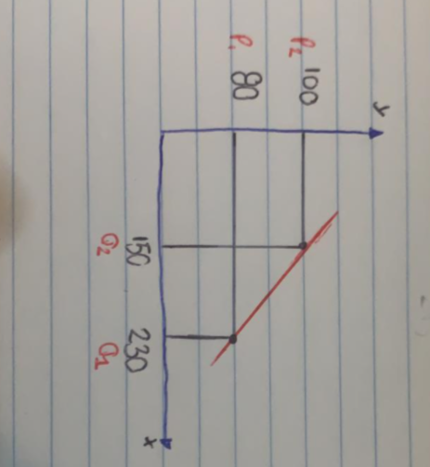

 |  |  |  |  |  | 150 | 230
 |  |  |  |  |  | 230
 |  |  |  |  |  | 100 | 80
 |  |  |  |  |  | 80

 | Cantidad Antes | Cantidad ahora | precio antes | Precio ahora
CERVEZA | 230 | 150 | 80 | 100 | Elasticidad | 1.391

